Titre
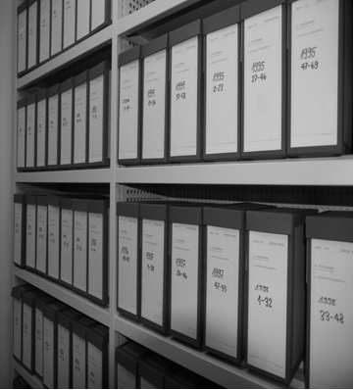
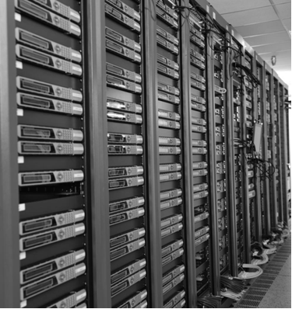
Groupe de travail: |  | Communes fribourgeoises
- ACF-FGV
- Archives de l'état
- Info et transparence
- Protection des données
- AfG
- RZGD

Plan de classement
et d'archivage

 | Commune XY

Wünnewil-Flamatt, 4.09.13/fh

